INFORMAÇÕES
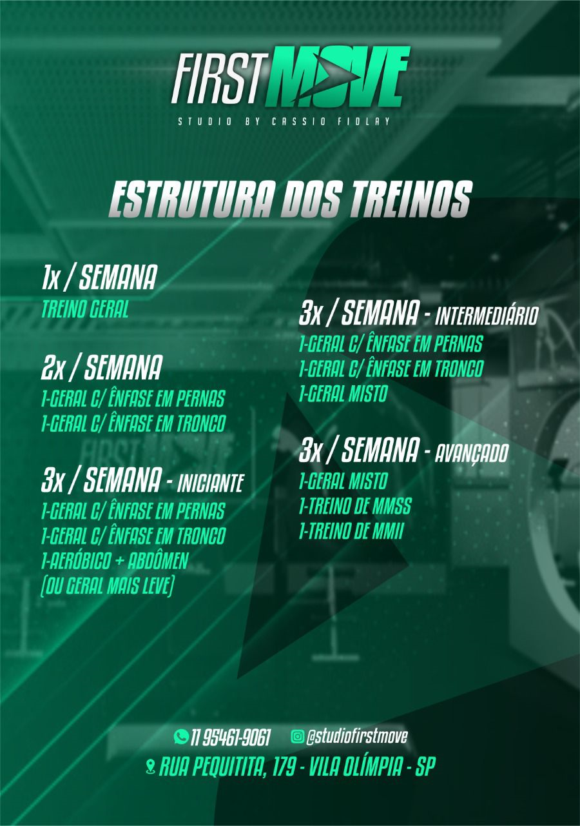
NOME | AMARILIS VASCONCELOS KAMEI | DATA DE INÍCIO
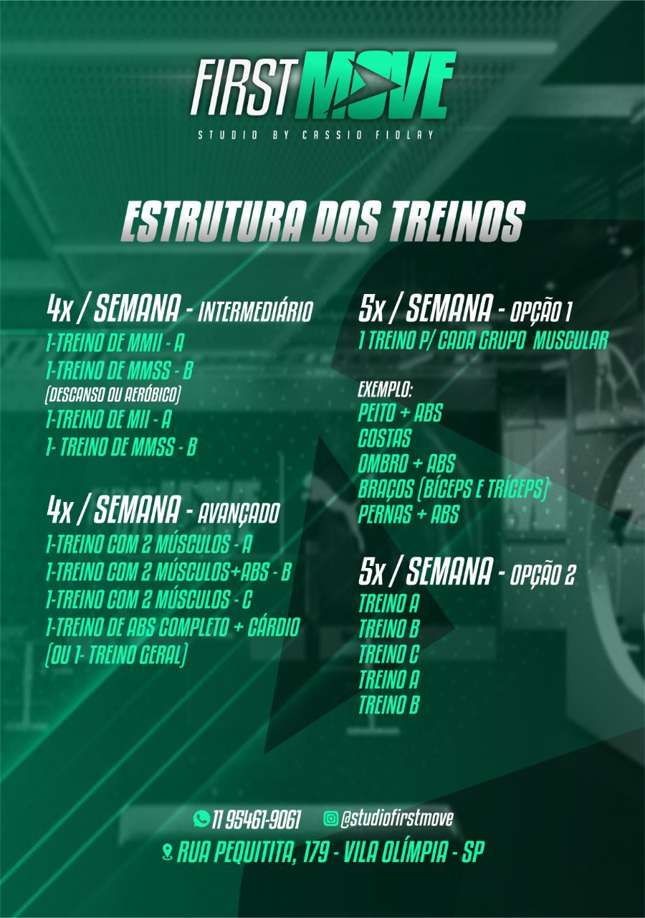
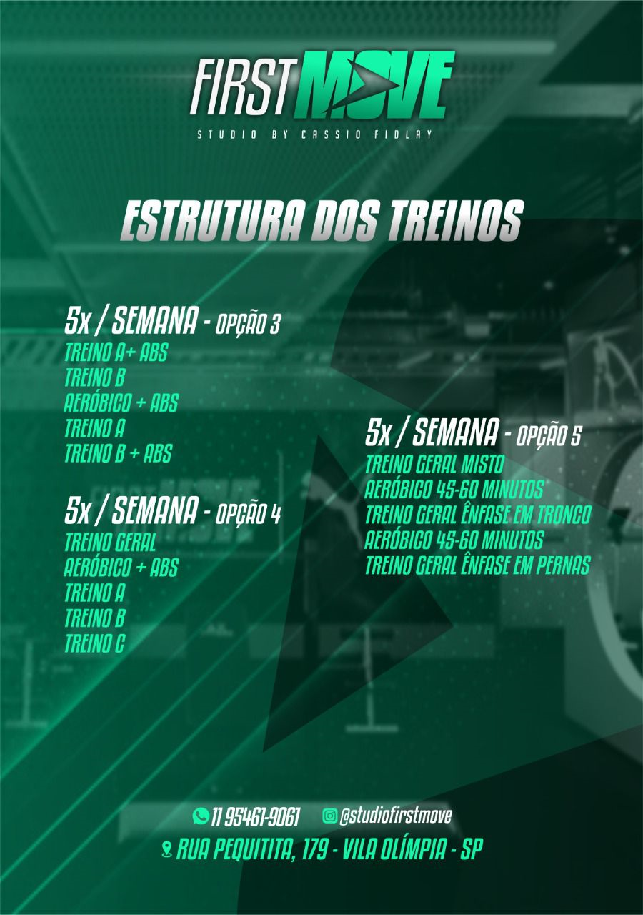
NÍVEL | INICIANTE | IDADE |  | 44

OBJETIVO | HIPERTROFIA MUSCULAR | PESO | ALTURA |  | IMC

INTENSIDADE | LEVE | 67 | 1.58

RESTRIÇÕES | TENDINITE PATELAR NOS DOIS JOELHOS.
 |  | FREQUÊNCIA DE TREINOS

OBSERVAÇÕES | ALUNO RELATOU - AS VEZES SENTE DOR NOS JOELHOS! SENTINDO UM POUCO DE DOR NO OMBRO DIREITO

